Blad1
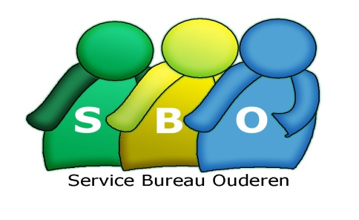
3218

Voornaam | Achternaam | Woonplaats
Henk | Postma | Geervliet
Hans | de Vries | Abbenbroek
Gerard | Jansen | Zuidland

Thema's zijn handig om alle opmaak snel anders in te stellen.
Kies bij Pagina-indeling voor Thema's, Effecten, Lettertypen en Kleuren

